上海工場
 | 上海 | 新泻 | 上海2
技术 | 3 | 9 | 8
品质 | 3 | 9 | 8
交货期 | 4 | 9 | 8
情报收集 | 4 | 8 | 7
5S管理 | 4 | 7 | 6
速度 | 5 | 8 | 7
投诉递减 | 5 | 8 | 7
生产效率 | 5 | 8 | 7
机器性能 | 6 | 9 | 8
服务 | 7 | 7 | 7
外注公司管理能力 | 7 | 8 | 7
人员培训 | 8 | 9 | 8
管理能力 | 8 | 9 | 8
价格能力 | 9 | 3 | 9
工厂空间 | 9 | 6 | 9

 | 上海 | 新泻 | 上海2
技术 | 3 | 9 | 8
品质 | 3 | 9 | 8
交货期 | 4 | 9 | 8
情报收集 | 4 | 8 | 7
5S管理 | 4 | 7 | 6
速度 | 5 | 8 | 7
投诉递减 | 5 | 8 | 7
生产效率 | 5 | 8 | 7
机器性能 | 6 | 9 | 8
服务 | 7 | 7 | 7
外注公司管理能力 | 7 | 8 | 7
人员培训 | 8 | 9 | 8
管理能力 | 8 | 9 | 8
价格能力 | 9 | 3 | 9
工厂空间 | 9 | 6 | 9

シート
 | 自社 | 他社 | 大会社
認知度 | 5 | 8
情報力 | 5 | 10
信頼性 | 8 | 8
納期 | 8 | 8
価格優位性 | 8 | 8
品質 | 9 | 7
安心 | 10 | 8
技術力 | 10 | 8

 | 自社 | 他社
認知度 | 5 | 8
情報力 | 5 | 10
信頼性 | 8 | 8
納期 | 8 | 8
価格優位性 | 8 | 8
品質 | 9 | 7
安心 | 10 | 8
技術力 | 10 | 8

シート2
 | 自社 | 他社 | 大会社
駐車場 | 2 | 2
売り場面積 | 2 | 8
店舗の新しさ | 2 | 8
有名さ | 2 | 8
会社規模 | 2 | 8
イベント | 3 | 7
品数 | 3 | 7
清潔さ | 3 | 7
トイレの清潔さ | 3 | 7
照明 | 3 | 7
店舗の広さ | 3 | 7
営業時間 | 4 | 6
価格優位性 | 4 | 6
季節感 | 4 | 6
チラシ | 4 | 6
レイアウト | 4 | 6
立地 | 5 | 5
惣菜の手作り感 | 5 | 5
ポイント | 5 | 5
カード対応 | 5 | 5
電話対応 | 5 | 5
従業員の態度 | 6 | 4
レジの速さ | 6 | 4
こだわり商品 | 7 | 3
鮮度 | 7 | 3
客との距離 | 7 | 3
安心感 | 7 | 3
ポップ | 7 | 3
鮮魚 | 8 | 2
配達 | 8 | 2

操作マニュアル (2)
データの並び替え

２ データ → 並び替え
で自社を基準に昇順で並び替える
１ 範囲を指定する

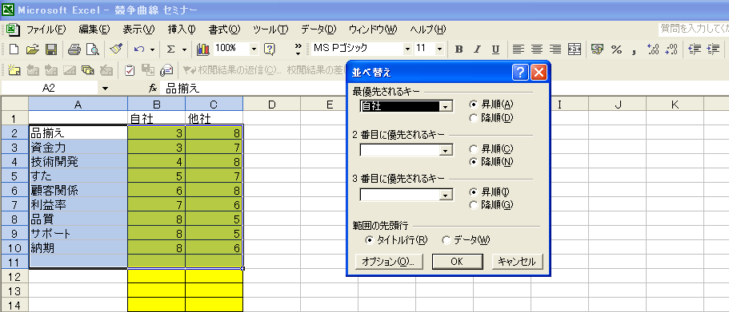

グラフで表示する項目を増減させる

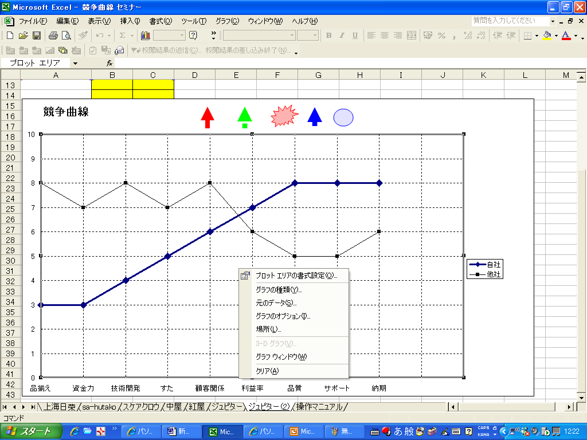

１ グラフの真ん中あたりを右クリック
→ 元のデータ を選択

３ グラフで表示したいデータを選択する

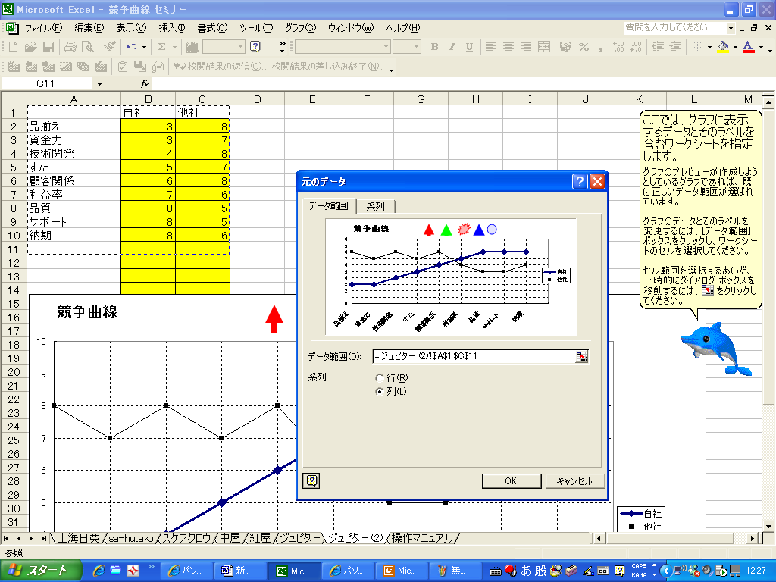

２ データ範囲 にマウスを持っていく

操作マニュアル
データの並び替え

２ データ → 並び替え
で自社を基準に昇順で並び替える
１ 範囲を指定する

グラフで表示する項目を増減させる

１ グラフの真ん中あたりを右クリック
→ 元のデータ を選択

３ グラフで表示したいデータを選択する

２ データ範囲 にマウスを持っていく

